Hoja1
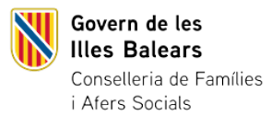


EVOLUCIÓ DE LES DENÚNCIES PER VIOLÈNCIA DE GÈNERE A LES ILLES BALEARS 2023-2024 (1 de gener-31 de desembre)
Unitat de mesura: Segons dada
 | 2023 | 2024 | EVOLUCIÓ 2023-2024
TOTAL | 7,957 | 7,785 | -2.16%

Font: Consell General del Poder Judicial

